画面遷移
画面遷移
＜スケジュール右クリックメニュー＞
予約解除
定期便予約確認メール・・・・※２
搬送依頼書印刷・・・・※３
送り状印刷・・・・※４
＜項目名右クリックメニュー＞
項目追加・・・・※１
項目編集・・・・※１
項目削除・・・・※１
テキストフィルター
クリア
メール原文修正・・・・※５
 |  | ・・・本設計書の対象機能
 |  | ・・・本設計書対象外

【凡例】
メイン画面オープン
ポップアップ画面オープン
ポップアップ画面クローズ
印刷
外部ソフト起動

※１
定時間日設定

 |  |  |  |  | 項目詳細（トラック） |  | 定時間日設定
登録・閉じる
詳細画面を開いて
新規登録後
登録・削除・閉じる
よく使う目的地
 | 外製車日程 |  | トラック予約表 |  |  |  | よく使う目的地
選択・閉じる

詳細画面を
開いて新規登録後
※使用部署要望案のみ
スケジュールダブルク
リック・ドラッグ・ペースト
予約者・運転者A,B
 | 試験車日程

 |  |  |  |  |  | 各トラック予約 |  | ユーザー選択
登録・削除・閉じる
選択・閉じる
スケジュールダブルク
リック・ドラッグ・ペースト
予約者・依頼者・発送者・受領者
選択
閉じる
 | メニュー

 |  |  |  |  |  | 定期便予約
登録・削除・閉じる
※２
送信確認
 |  |  |  |  |  |  |  | メールソフト
 |  |  |  |  |  | 定期便予約確認メール
※５
送信確認・閉じる

 |  |  |  |  |  | メール原文修正
保存・閉じる

※３
 |  |  |  | 送り状

※４
 |  |  |  | 搬送依頼書

画面レイアウト
概要
トラック予約表の予約日程を登録・表示する。 車輌情報を保存する。

画面レイアウト

 | KKS16010 | トラック予約
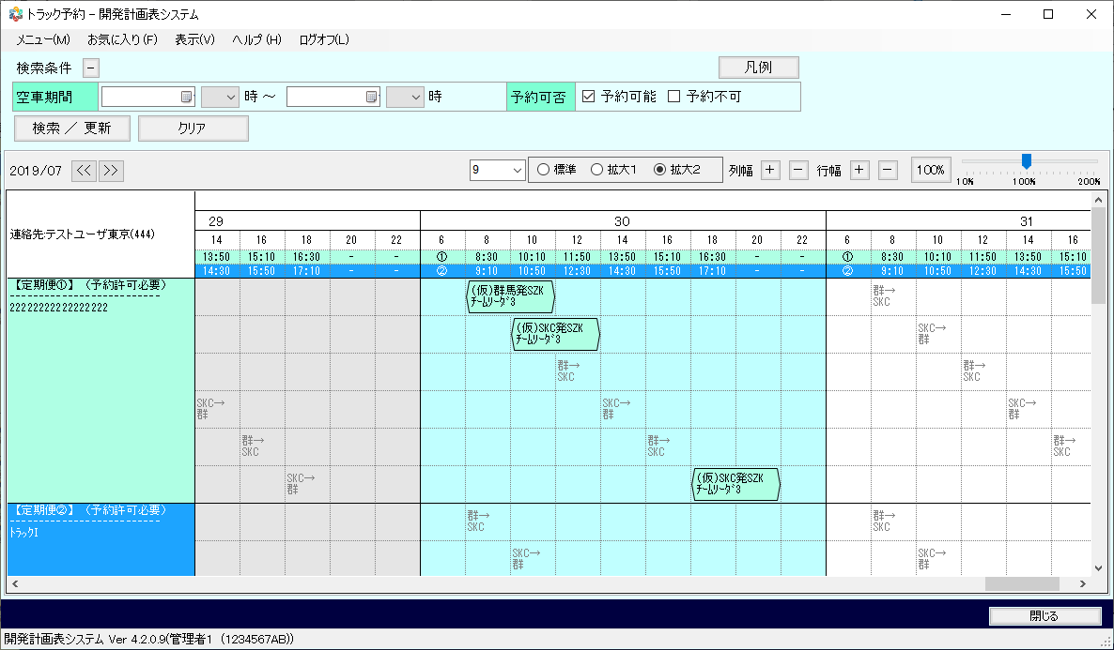

 | KKS16011 | 項目詳細(トラック)
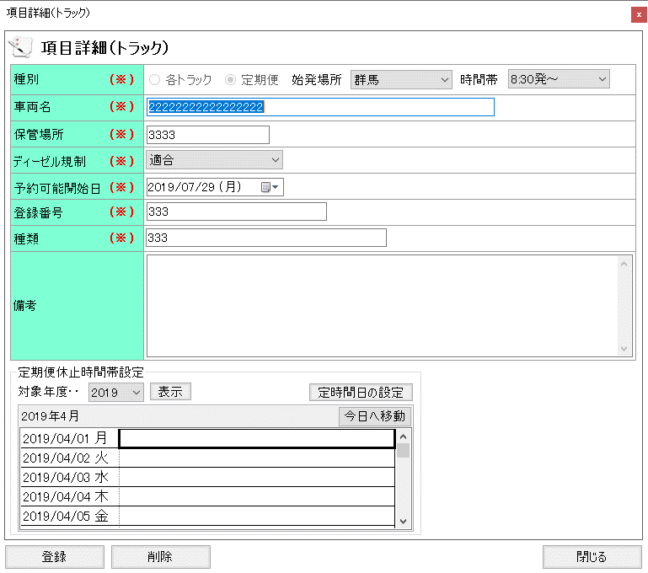

 | KKS16012 | 定時間日の設定
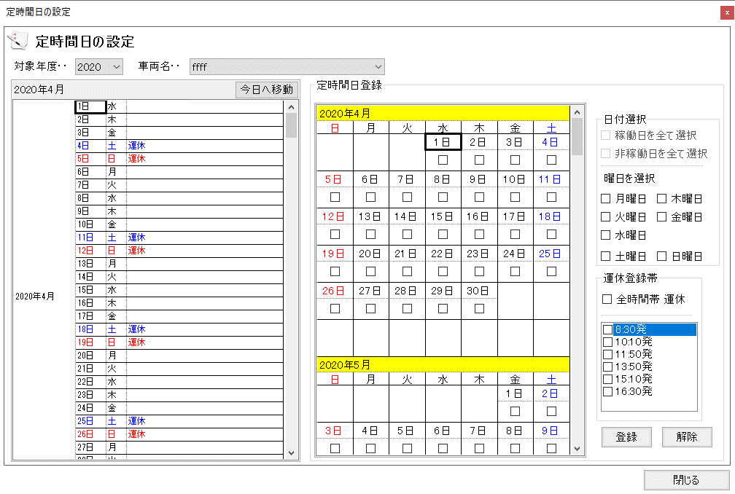

 | KKS16013 | 定期便予約
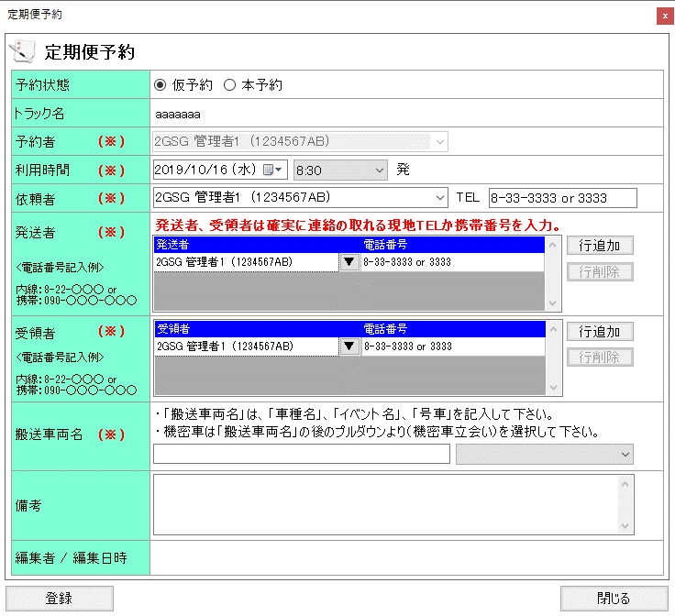

 | KKS16014 | 各トラック予約
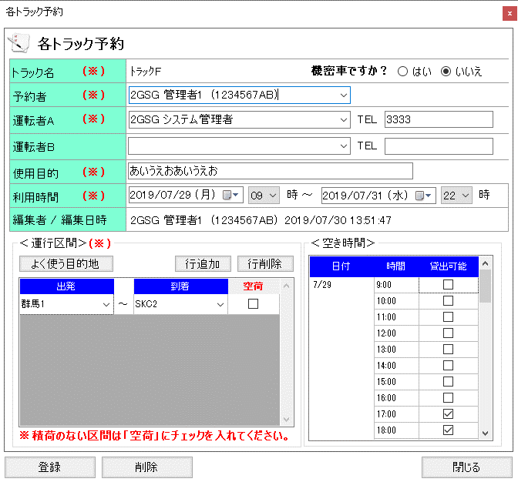

 | KKS16015 | よく使う目的地

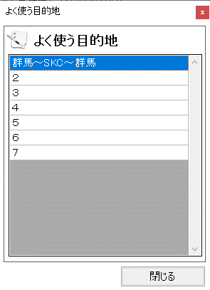

 | KKS16017 | メール原文修正
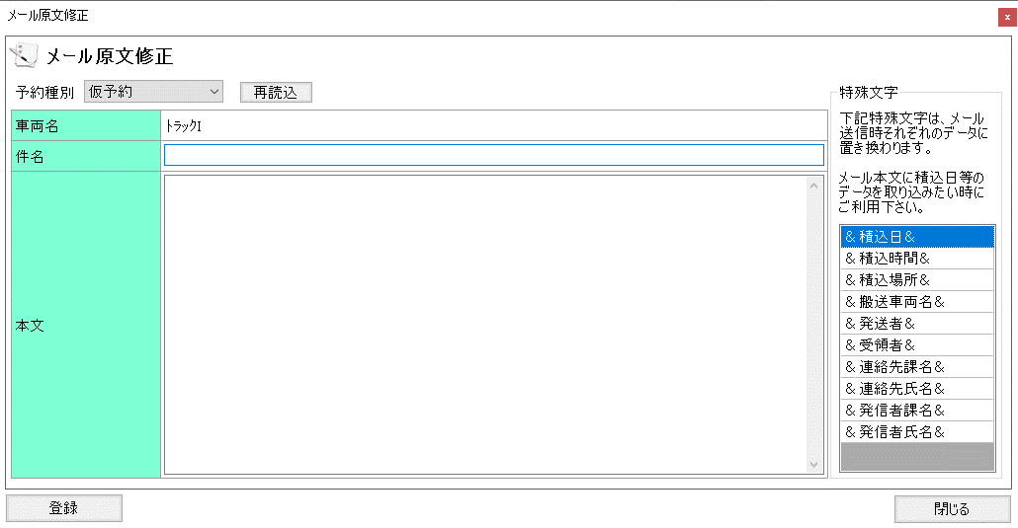

 | KKS16016 | 定期便予約確認メール
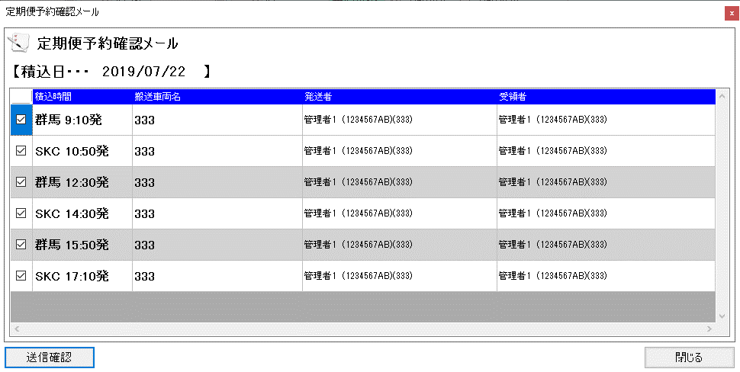

 | KKS16018 | トラック管理者変更

補足１（ツールチップ、凡例）
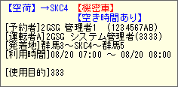
画面レイアウト

 | - | トラック予約凡例
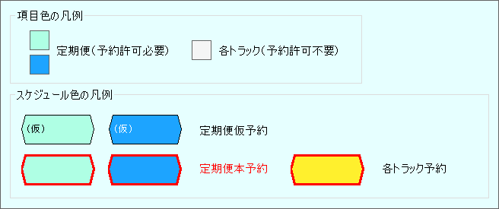

 | - | ツールチップ（項目）

 | - | ツールチップ（定期便）

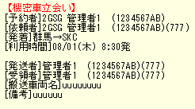

 | - | ツールチップ（各トラック）

